关系图
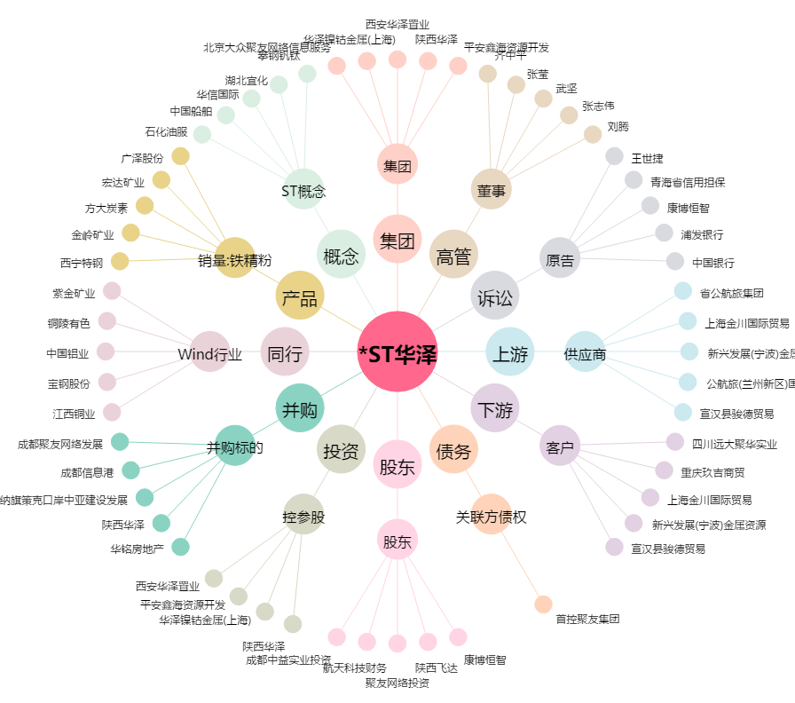
*ST华泽[000693.SZ] - 关系概览图

